상품제안서
드리온 PD20W 고속 LCD 보조배터리 10000mAh | 상품코드: F30485

 |  |  |  |  |  |  | 02-412-0044 | www.easy1.co.kr
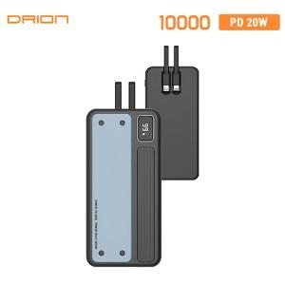

【상세/제작정보】 | ＊레이져인쇄 100개미만 20,000원(VAT별도) ＊칼라인쇄 100개미만 40,000원(VAT별도)

【인쇄/포장옵션】 | 레이저, 풀칼라, 개별인쇄 / 시판박스

【공급단가】 | 수량 | 50~ | 100~ | 300~ | 500~ | 1,000~
*VAT별도 | 단가 | 12,000원 | 11,800원 | 11,520원 | 11,230원 | 11,040원

【상품 URL】 | http://www.easy1.co.kr/src/goods_detail.php?gdno=30485

